Data Historis UNVR
Tanggal | Close
2020-04-29 | 8000
2020-04-30 | 8275
2020-05-04 | 7925
2020-05-05 | 8300
2020-05-06 | 8100
2020-05-08 | 8050
2020-05-11 | 8075
2020-05-12 | 8175
2020-05-13 | 8250
2020-05-14 | 8300
2020-05-15 | 8575
2020-05-18 | 8475
2020-05-19 | 8250
2020-05-20 | 8050
2020-05-26 | 8150
2020-05-27 | 8200
2020-05-28 | 8025
2020-05-29 | 7750
2020-06-02 | 8100
2020-06-03 | 8225
2020-06-04 | 8175
2020-06-05 | 8050
2020-06-08 | 8200
2020-06-09 | 8300
2020-06-10 | 8200
2020-06-11 | 8200
2020-06-12 | 8200
2020-06-15 | 8275
2020-06-16 | 8275
2020-06-17 | 8275
2020-06-18 | 8050
2020-06-19 | 8050
2020-06-22 | 8050
2020-06-23 | 8000
2020-06-24 | 8075
2020-06-25 | 7900
2020-06-26 | 7900
2020-06-29 | 7925
2020-06-30 | 7900
2020-07-01 | 7800
2020-07-02 | 8050
2020-07-03 | 7900
2020-07-06 | 7900
2020-07-07 | 7925
2020-07-08 | 8100
2020-07-09 | 7975
2020-07-10 | 7925
2020-07-13 | 8025
2020-07-14 | 8075
2020-07-15 | 8050
2020-07-16 | 8100
2020-07-17 | 8125
2020-07-20 | 8125
2020-07-21 | 8000
2020-07-22 | 8000
2020-07-23 | 8050
2020-07-24 | 8050
2020-07-27 | 8075
2020-07-28 | 8150
2020-07-29 | 8250
2020-07-30 | 8400
2020-08-03 | 8250
2020-08-04 | 8225
2020-08-05 | 8250
2020-08-06 | 8175
2020-08-07 | 8125
2020-08-10 | 8100
2020-08-11 | 8050
2020-08-12 | 8050
2020-08-13 | 8175
2020-08-14 | 8200
2020-08-18 | 8225
2020-08-19 | 8200
2020-08-24 | 8175
2020-08-25 | 8200
2020-08-26 | 8200
2020-08-27 | 8250
2020-08-28 | 8250
2020-08-31 | 8225
2020-09-01 | 8225
2020-09-02 | 8150
2020-09-03 | 8175
2020-09-04 | 8400
2020-09-07 | 8375
2020-09-08 | 8375
2020-09-09 | 8250
2020-09-10 | 7975
2020-09-11 | 8300
2020-09-14 | 8200
2020-09-15 | 8100
2020-09-16 | 8000
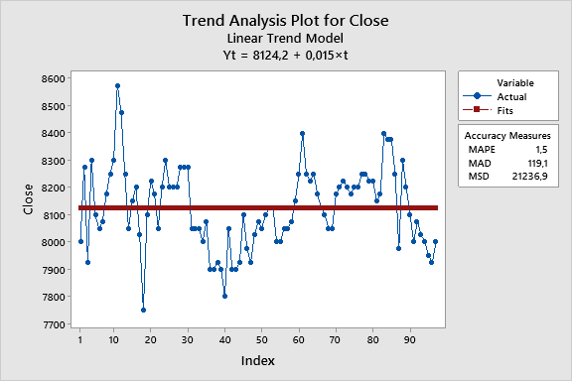
2020-09-17 | 8075
2020-09-18 | 8025
2020-09-21 | 8000
2020-09-22 | 7950
2020-09-23 | 7925
2020-09-24 | 8000

